Blad1
Verkoopoverzicht

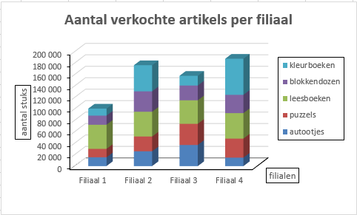
 | Filiaal 1 | Filiaal 2 | Filiaal 3 | Filiaal 4 | TOTAAL
Artikel 1 | 15360 | 25840 | 36950 | 14750 | 92900
Artikel 2 | 14710 | 25820 | 36930 | 33320 | 110780
Artikel 3 | 42200 | 43300 | 41100 | 44400 | 171000
Artikel 4 | 15900 | 35700 | 25800 | 32100 | 109500
Artikel 5 | 12300 | 45600 | 17000 | 63000 | 137900

TOTAAL | 100470 | 176260 | 157780 | 187570 | 622080

